상품제안서
[국산] 세르페즈 프리미엄 소가죽 키링 | 상품코드: F31317

 |  |  |  |  |  |  | 02-412-0044 | www.easy1.co.kr
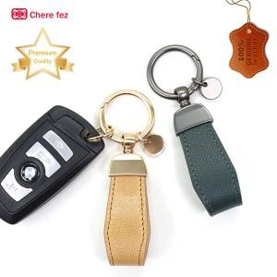

【상세/제작정보】 | <p>＊동판비 40,000원(VAT별도)--불박인쇄 시 적용&nbsp;</p>

【인쇄/포장옵션】 | 레이저, 불박 / 포장지포장

【공급단가】 | 수량 | 100~ | 300~ | 500~ | 1,000~ | 3,000~
*VAT별도 | 단가 | 4,320원 | 4,240원 | 4,140원 | 4,060원 | 3,960원

【상품 URL】 | https://easy1.co.kr:443/src/goods_detail.php?gdno=31317

